Sheet1
 |  |  |  | QUOTATION

 | CLIENT |  | ELYSIEN
 | Address
 | Contact Person |  | Ms Vân | Email:
 | Project
 | Date

 | Timeline | No. | Description | Unit | Quantity | Unit Price | Amount (VND) |  | Note
 | 2022-10-01 | 1 | Gói TRY FREE + REVIEW | Gói | 2 | 3,000,000 | 6,000,000 | 10,500,000 | 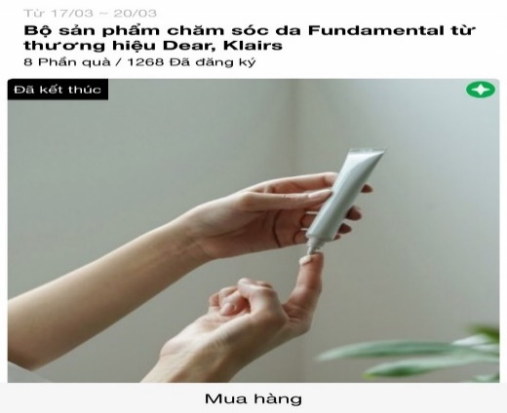 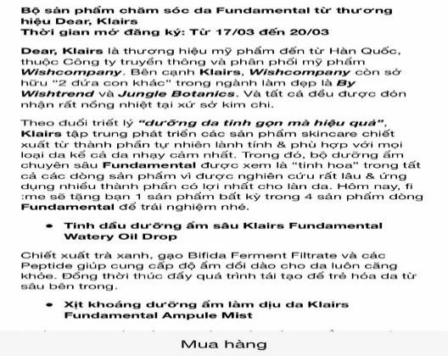
 |  |  | Design template TRY dựa trên materials của nhãn hàng
 |  |  | Sáng tạo nội dung TRY dựa trên mô tả sản phẩm của nhãn hàng
 |  |  | Remind post trên Fanpage ClubPiaf |  |  |  |  |  | https://www.facebook.com/clubpiaf.vn/posts/1110871909431691
 |  |  | Packaging và gửi sản phẩm TRY cho các Piers |  | 10
 |  | 2 | KOL REVIEWS | Tùy vào KOLs và nội dung nhãn hàng
 |  | 4 | Gói branding thông qua MINIGAME | Gói | 1 | 4,500,000 | 4,500,000 |  | Minigame trên Fanpage để đẩy piers về trang mua hàng của nhãn hàng https://bitly.clubpiaf.vn/3j8Bwo9
 |  |  | Design template minigame dựa trên materials của nhãn hàng
 |  |  | Sáng tạo nội dung minigame dựa trên mô tả sản phẩm của nhãn hàng
 |  |  | Packaging và gửi sản phẩm minigame cho winners |  | 10
 |  | 6 | Gói digital ads |  |  |  |  |  | Chi phí digital ads bao gồm trong gói dịch vụ. Brand có thể mua thêm gói nâng cao để đẩy mạnh quảng cáo

 |  |  |  | Total costs |  |  |  | 10,500,000 | Chưa bao gồm chi phí KOL review
 |  |  |  | Management Fee (5%) |  |  |  | 525,000
 |  |  |  | Sub Total |  |  |  | 11,025,000
 |  |  |  | VAT (10%) |  |  |  | 1,102,500
 |  |  |  | Total |  |  |  | 12,127,500
 | Total value in word:
 | - Báo giá này có giá trị đến ngày 10/01/2022 - Báo giá chưa bao gồm các giá trị về voucher và sản phẩm sponsor cho TRY

 | CREATED BY |  |  | APPROVED BY
 | Signature
 | Full Name |  | Đinh Lệ Thanh
 | Title
 | Telephone |  | 0931459095
 | Email |  | dinhthanh.dmnc@gmail.com

 | DM&C COMPANY LIMITED Golden Building, 10th Floor, 194 Dien Bien Phu Street, Ward 25, Binh Thanh District, Ho Chi Minh
 | Tax: 0314724148
 | Facebook: https://www.facebook.com/clubpiaf.vn
 | App: IOS: https://bitly.clubpiaf.vn/3qrItVf Android: https://bitly.clubpiaf.vn/3wriT3V
THANK YOU FOR CHOOSING CLUBPIAF!

